Folha1
Tamanho do Ficheiro (F) |  | 3.8 | GB = | 4080218931.2 | bits

Débito Clientes (d) |  | 100 | MBps = | 100000000 | bps
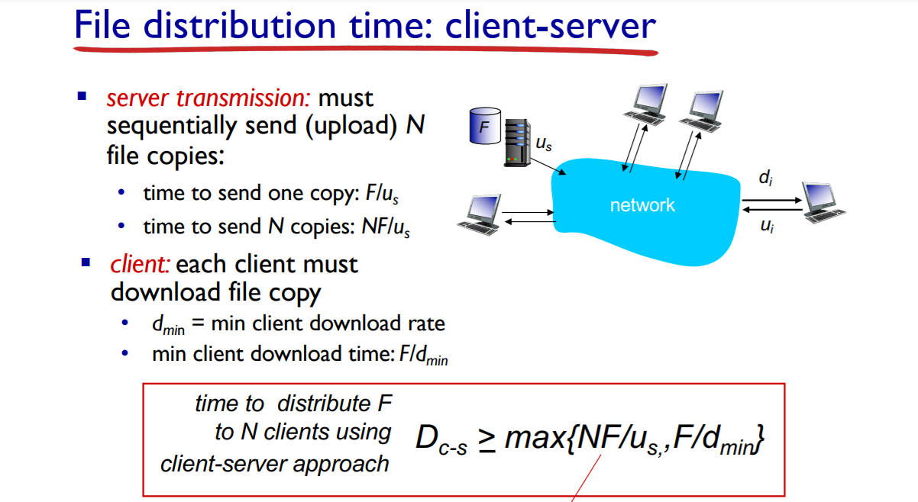
u_s |  | 1000 | (MBps) = | 1000000000 | (bps)

 | Cliente Servidor |  | N | 10 | 100 | 1000
 |  |  | NF/us | 40.802189312 | 408.02189312 | 4080.2189312
 |  |  | F/dmin | 40.802189312
 |  |  | máximo | 40.802189312 | 408.02189312 | 4080.2189312

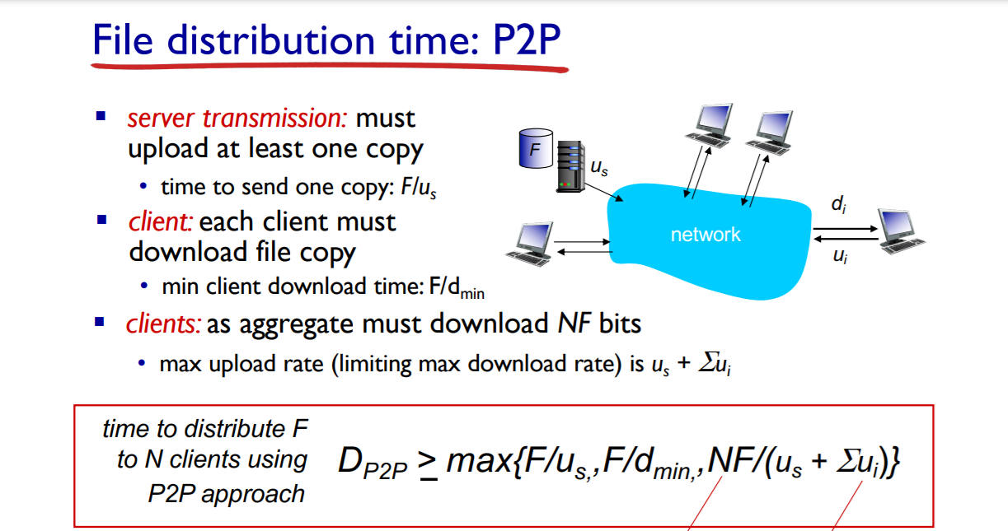
P2P
 |  |  | F/us | F/dmin | NF/(us + Σui)
 |  |  | 4.0802189312 | 40.802189312 | ui (MBps) | ui(bps) | 10 | 100 | 1000
 |  |  |  |  | 1 | 1000000 | 40.39820724 | 370.92899375 | 2040.1094656
 |  |  |  |  | 5 | 5000000 | 38.859227916 | 272.01459541 | 680.03648853
 |  |  |  |  | 10 | 10000000 | 37.092899375 | 204.01094656 | 370.92899375

 |  |  | Resultado | N
 |  |  | ui (MBps) | 10 | 100 | 1000
 |  |  | 1 | 40.802189312 | 370.92899375 | 2040.1094656
 |  |  | 5 | 40.802189312 | 272.01459541 | 680.03648853
 |  |  | 10 | 40.802189312 | 204.01094656 | 370.92899375

